Sheet1
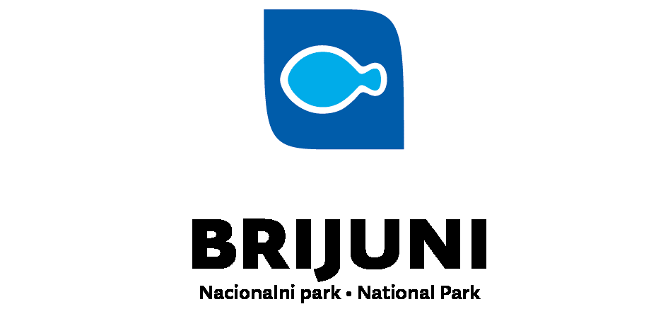

Prilog III. Troškovnik
Evid. Broj nabave: 125/21 - Materijal za edukacije MPA ENGAGE

Red. Br. | Opis stavke | Jed. Mjere | Količina | Cijena | Ukupna cijena (Kn bez PDV-a)
1 | Osmišljavanje slogana i vizualnog identiteta inicijative „Otok bez plastike“ (detaljni opis stavke nalazi se u prilogu dokumentacije - Projektni zadatak pod točkom 1.1) | kom | 1 |  | 0.00
2 | Osmišljavanje, dizajn i tisak promotivnih etuia sa ovjesnicima za vrata, u jednom kompletu etuia nalazi se ukupno 4 ovjesnice (detaljni opis stavke nalazi se u prilogu dokumentacije - Projektni zadatak pod točkom 1.2) | kompl. | 1500 |  | 0.00
3 | PVC mapa A4 formata | kom | 20 |  | 0.00
4 | Dizajn i tisak za naljepnice za mapu | kom | 20 |  | 0.00
5 | Osmišljavanje, oblikovanje i ilustracija radnih listića za djecu 1-4 razreda, dizajniranje ukupno 3 radna listića a isporuka u PDF formatu. (detaljni opis stavke nalazi se u prilogu dokumentacije - Projektni zadatak pod točkom 2.3) | kom | 1 |  | 0.00
6 | Osmišljavanje, dizajn i tisak društvene podne igre za djecu | kom | 1 |  | 0.00
 | podloga i tisak igre | kom | 1 |  | 0.00
 | kocka za igru | kom | 1 |  | 0.00
 | pijuni za igru | kom | 4 |  | 0.00
7 | Kuharica | kom | 500 |  | 0.00
 | Ukupno |  |  |  | 0.00
 | Iznos PDV-a (kn) |  |  |  | 0
 | UKUPNO s PDV-om |  |  |  | 0.00

 | Ponuditelj:____________________________

 | __________________________________________________________
 | (tiskano upisati ime i prezime ovlaštene osobe ponuditelja)

Mjesto i datum: __________________ |  |  | Potpis i pečat: _________________

